상품제안서
비즈 USB 2포트 가정용 충전기 U21 여행용 | 상품코드: S40737

 |  |  |  |  |  |  | 02-713-8555 | www.synergygift.co.kr
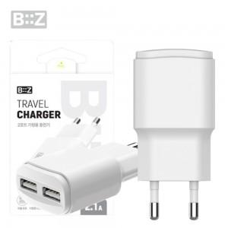

【상세/제작정보】

【인쇄/포장옵션】 | 레이저, 풀칼라 / 포장지포장

【공급단가】 | 수량 | 100~ | 300~ | 500~ | 1,000~ | 3,000~
*VAT별도 | 화이트 | 2,340원 | 2,300원 | 2,250원 | 2,160원 | 2,070원

【상품 URL】 | https://www.synergygift.co.kr:443/src/goods_detail.php?gdno=40737

